1
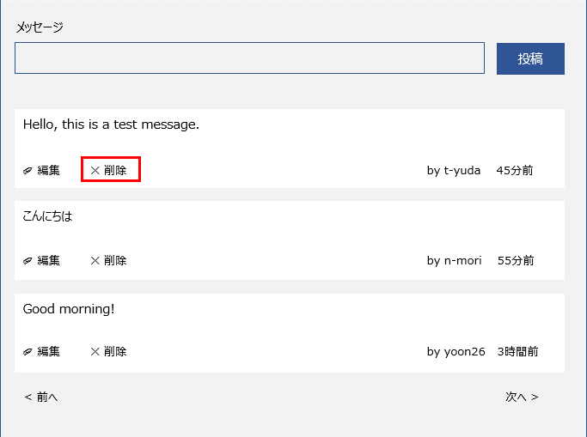
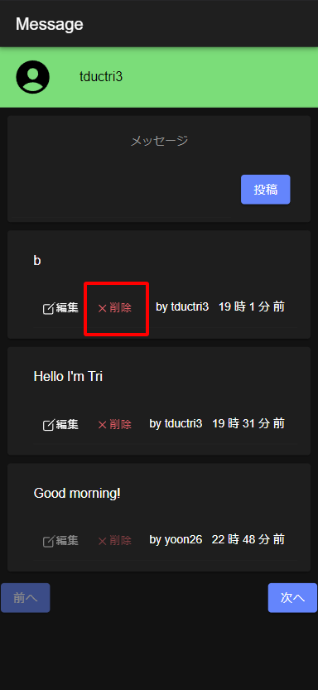
削除ボタンのレイアウトは作業指示書と同じであること

2
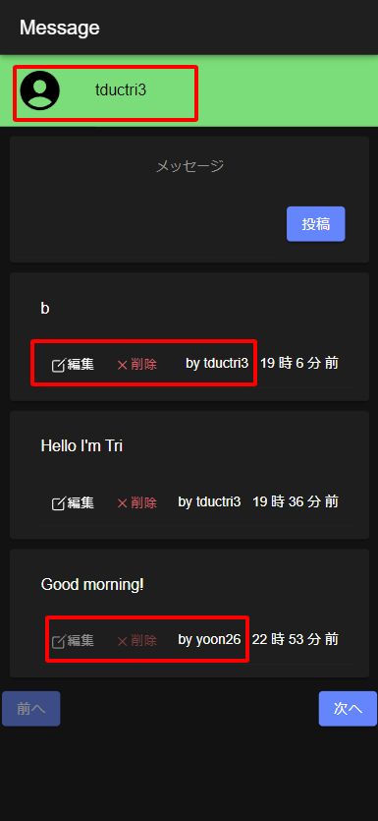
メッセージを投稿した人だけが削除ボタンをタップできます

3
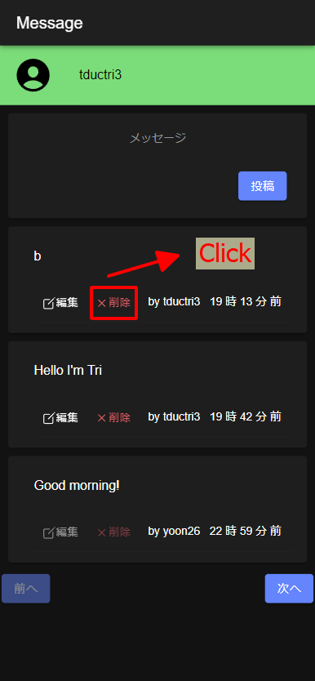
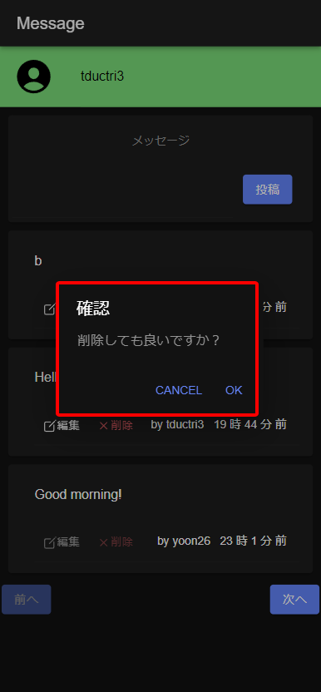
削除ボタンを押すと、「削除しても良いですか？」を再度確認するダイアログボックスが表示されます

4
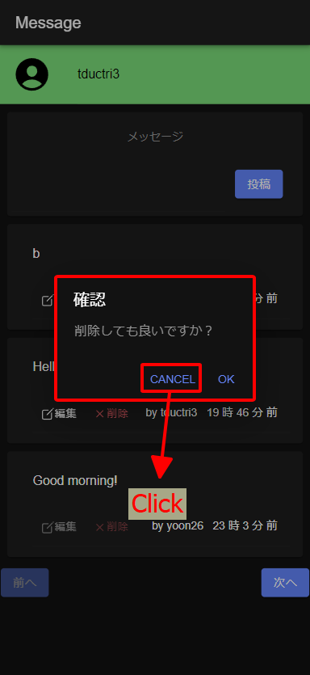
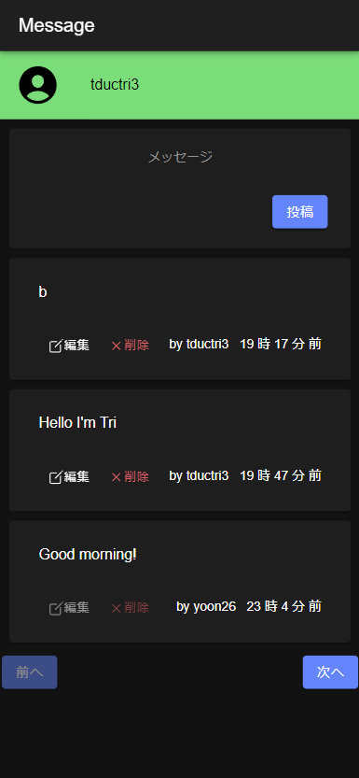
「Cancel」ボタンを押すとダイアログが閉じます。

5
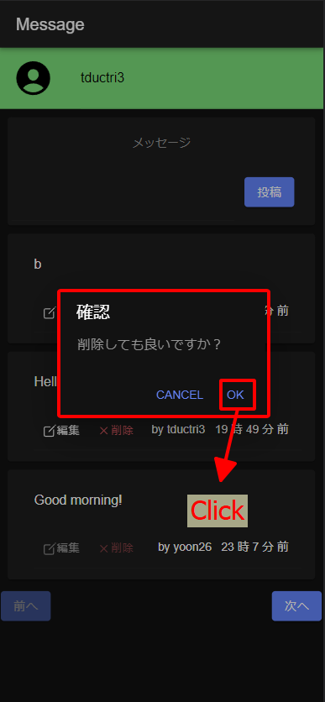
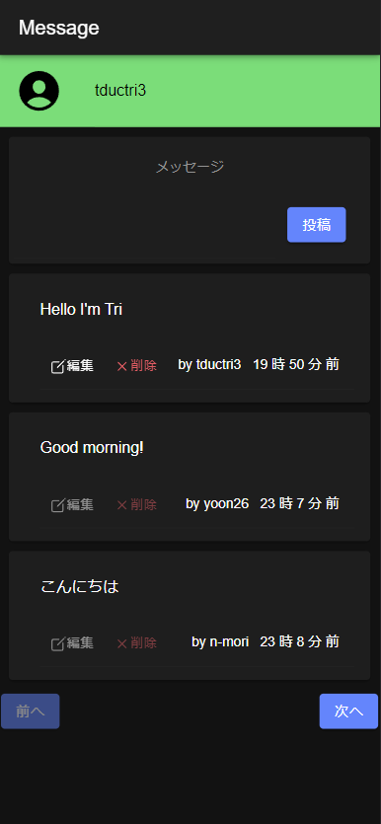
「OK」ボタンを押すと、メッセージは画面上とデータベース上で同時に削除されます。

